상품제안서
모니터메모보드 (주문제작형) | 상품코드: S02328

 |  |  |  |  |  |  | 02-713-8555 | www.synergygift.co.kr
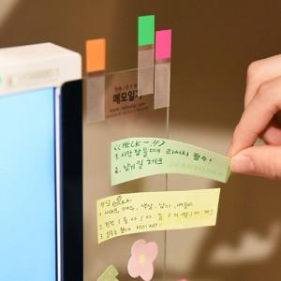

【상세/제작정보】 | 공간활용성이 좋고 메모잇의 접착을 놓여주는 모니터메모보드

【인쇄/포장옵션】 | 실크 / OPP(비닐)

【공급단가】 | 수량 | 500~ | 1,000~ | 2,000~ | 3,000~ | 5,000~
*VAT별도 | 단가 | 2,560원 | 2,080원 | 1,900원 | 1,750원 | 1,500원

【상품 URL】 | https://www.synergygift.co.kr:443/src/goods_detail.php?gdno=5635

